Részb.megf. BA-BSc után 1sz 3f
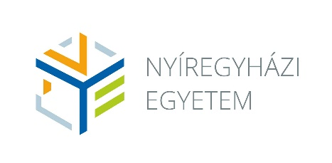
 |  |  | Tanárképzési szak: | Matematikatanár |  |  |  |  | Szakfelelős: Dr. Blahota István
 |  |  | Részben megfelelő alapfokozat és szakképzettség birtokában tanári szakképzettség megszerzése egy szakon
 |  |  | Képzési idő: | 3 félév
 |  |  | Teljesítendő kreditek: | 90 |  |  |  |  |  |  |  | Levelező
 |  |  | Megszerezhető szakképzettség: | okleveles matematika szakos tanár |  |  |  |  |  | Képzés óraszáma: |  | 143

2023 szeptemberétől
Félév | Tantárgy kódja | Tantárgy neve | Tantárgy angol neve | Előfeltétel | Tantárgyfelelős | Tantárgy-felelős intézet kódja | Féléves óraszám levelezős képzésben |  | Kredit | Félévi köv. | Tantárgy típusa | Ekvivalencia
 |  |  |  |  |  |  | E | Gy
1 | BAI0179 | Lineáris algebra | Linear Algebra |  | Vattamány Szabolcs | MII | 9 | 9 | 6 | K | A | MTO1104+MTO1105
1 | OMT1107 | Algebra és számelmélet | Algebra and Number Theory |  | Dr. Blahota István | MII | 9 | 0 | 4 | K | A | MTO1109,MTO1110
1 | OMT8011 | Szakmódszertan 1. | Methodology 1. |  | Molnár Gábor Marcell | MII | 0 | 16 | 4 | G | A
 |  |  |  |  |  |  | 18 | 25 | 14
 |  |  |  |  |  | Féléves óraszám: | 43
2 | OMT1205 | Kombinatorika és gráfelmélet | Combinatorics and Graph Theory |  | Vattamány Szabolcs | MII | 13 | 0 | 5 | K | A | MTO1106
2 | OMT1219 | Fejezetek a geometriából | Lectures on Geometry |  | Vattamány Szabolcs | MII | 9 | 9 | 6 | K | A | MTO1204
2 | OMT1220 | Problémamegoldó szeminárium | Problem Solving Seminar |  | Molnár Gábor Marcell | MII | 0 | 9 | 3 | G | A | MTO1111
2 | OMT8012 | Szakmódszertan 2. | Methodology 2. |  | Molnár Gábor Marcell | MII | 0 | 16 | 4 | G | A
 |  |  |  |  |  |  | 22 | 34 | 18
 |  |  |  |  |  | Féléves óraszám: | 56
3 | OMT1114 | Fejezetek az algebrából és a számelméletből | Lectures on Algebra and Number Theory |  | Vattamány Szabolcs | MII | 9 | 0 | 3 | K | A | MTO1202
3 | OMT1117 | Fejezetek az analízisből | Lectures on Analysis |  | Dr. Blahota István | MII | 9 | 9 | 6 | K | A | MTO1201
3 | OMT1121 | Szoftverek felhasználása a matematikában | Software in Mathematics |  | Tanyiné dr. Kocsis Anikó | MII | 0 | 17 | 7 | G | A | MTO1122,MTO1118
3 | OMT4001 | Szakmódszertani zárószigorlat | Comprehensive exam in methodology |  | Dr. Blahota István | MII | 0 | 0 | 0 | S | A
 |  |  |  |  |  |  | 18 | 26 | 16
 |  |  |  |  |  | Féléves óraszám: | 44

